Gráfico Balanceamento x Volume
SCANIA | GRÁFICO DE BALANCEAMENTO X % VOLUME
 | Departamento/ Área | Posição | Data de elaboração | Elaborado por | Edição | Página
For internal use only - LMS Chassis Production | SPS | PMGS.P1 | 2026-03-18 | MARIANE | 1

 | #REF! |  | #REF! |  | #REF! |  | TAKT ATUAL |  | TAKT FUTURO |  | VOLUME %
#REF! | 1 | #REF! | 1 | #REF! | 1 | #REF! | 0.0038194444444 | #REF! | 0 | 0 | 0
 |  |  |  |  |  |  | 0.0038194444444 |  | 0 | 0 | 0
 |  |  |  |  |  |  | 0.0038194444444 |  | 0 | 0 | 0
 |  |  |  |  |  |  | 0.0038194444444 |  | 0 | 0 | 0
 |  |  |  |  |  |  | 0.0038194444444 |  | 0 | 0 | 0
 |  |  |  |  |  |  | 0.0038194444444 |  | 0 | 0 | 0
 |  |  |  |  |  |  | 0.0038194444444 |  | 0 | 0 | 0
 |  |  |  |  |  |  | 0.0038194444444 |  | 0 | 0 | 0
 |  |  |  |  |  |  | 0.0038194444444 |  | 0 | 0 | 0
 |  |  |  |  |  |  | 0.0038194444444 |  | 0 | 0 | 0

Gráfico Workload
SCANIA |  |  |  | GRÁFICO DE WORKLOAD
 |  |  |  | Departamento/ Área |  | Posição |  | Data de elaboração |  | Elaborado por | Edição | Página
For internal use only - LMS Chassis Production |  |  |  | 0 |  | 1/3 |  | 0 |  | 0 | SSB

FA3.2 Tempo x Posição
 | Agrega Valor | Não agrega valor, mas necessário | Desperdício | Takt Atual | Objetivo
P 0 Pos 1 | 0:02:01 | 0:16:33 | 0:01:37 | 0:15:00 | 0:15:00
 |  |  |  | 0:15:00 | 0:15:00

 | Posto / Posição de montagem | Agrega Valor | AV (%) | Não agrega valor, mas necessário | NAV (%) | Desperdício | D (%) | Total | Takt Atual | Objetivo
 | P 0 Pos 1 | 0:02:01 | 9.99 | 0:16:33 | 82.00 | 0:01:37 | 8.01 | 0:20:11 | 0:15:00 | 0:15:00
 |  |  |  |  |  |  |  |  | 0:15:00 | 0:15:00

 | Total | 0:02:01 | 9.99 | 0:16:33 | 82.00 | 0:01:37 | 8.01 | 0:20:11 | 0:30:00 | 0:30:00
 | Work Load |  |  |  |  |  |  | 67.28

 | Work Load | 67.28
 | Agrega Valor | 9.99
 | NAV | 82.00
 | Desperdício | 8.01

Diagrama de Espaguete
 |  | GRÁFICO DE SPAGHETTI
 |  | Departamento/ Área |  | Posição |  | Elaborado por |  | Data de elaboração |  | Edição |  | Página
 |  | SPS |  | 0 |  | SSB |  | 2019-02-26 |  | 1
 |  | Variante / Ocasional |  |  |  | Qtd. Pontos |  | Qtd. Passos |  | Distância em metros |  | Qtd. tempo
For internal use only - LMS Chassis Production

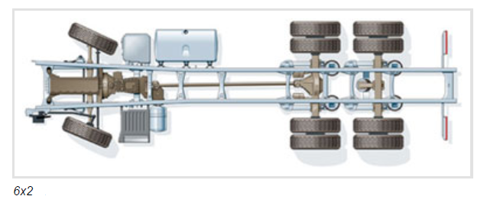

Ponto | Passos | Ponto | Passos | Ponto | Passos | Ponto | Passos | Ponto | Passos | Ponto | Passos | Ponto | Passos

1 |  | 8 |  | 15 |  | 22 |  | 29 |  | 36 |  | 43

2 |  | 9 |  | 16 |  | 23 |  | 30 |  | 37 |  | 44

3 |  | 10 |  | 17 |  | 24 |  | 31 |  | 38 |  | 45

4 |  | 11 |  | 18 |  | 25 |  | 32 |  | 39 |  | 46

5 |  | 12 |  | 19 |  | 26 |  | 33 |  | 40 |  | 47

6 |  | 13 |  | 20 |  | 27 |  | 34 |  | 41 |  | 48

7 |  | 14 |  | 21 |  | 28 |  | 35 |  | 42 |  | 49

E.S. Rotas Log.
SCANIA |  |  |  | ROTA JACTO
 |  |  |  | Departamento/ Área |  | Posto |  | Data de elaboração |  | Elaborado por |  | Edição |  | Página
For internal use only - LMS Chassis Production
 |  |  |  | Rota / Fluxo |  | Nº instrução visual |  |  | Função | Posto Entrega |  | Comboio | Tempo Total do Padrão
 |  |  |  | Entrega |  | FA3 | 1 | 2

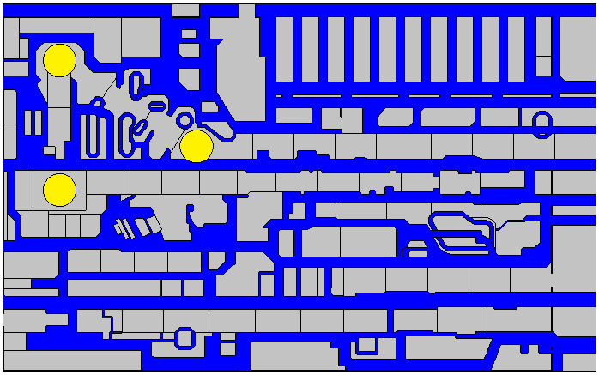

O Quê? |  |  | Como? |  |  |  |  |  |  |  | Por quê?

Comboio | 01- | 02- | 03- | 04- | 05- | 06- | 07- | 08- | Aprovação |  | Data | Assinatura
 | 09- | 10- | 11- | 12- | 13- | 14- | 15- | 16- | Supervisor
 |  |  |  |  |  |  |  |  | Team Leader
 |  |  |  |  |  |  |  |  | Technical Suport
 |  |  |  |  |  |  |  |  |  | Entrega |  | Retorno |  | Parada
SCANIA |  |  |  | ROTA JACTO
 |  |  |  | Departamento/ Área |  | Posto |  | Data de elaboração |  | Elaborado por |  | Edição |  | Página
For internal use only - LMS Chassis Production |  |  |  | 0 |  | 0 |  | 0 |  | 0 |  | 0
 |  |  |  | Rota / Fluxo |  | Nº instrução visual |  |  | Função | Posto Entrega |  | Comboio | Tempo Total do Padrão
 |  |  |  | Entrega |  | FA3 | 1 | 2 | 0 | 0 |  | 0 | 0

Nome ( Dono do Posto / Posição ) |  |  |  |  |  | Registro |  | Data |  | Assinatura

SCANIA |  |  |  | ROTA JACTO
 |  |  |  | Departamento/ Área |  | Posto |  | Data de elaboração |  | Elaborado por |  | Edição |  | Página
For internal use only - LMS Chassis Production |  |  |  | 0 |  | 0 |  | 0 |  | 0 |  | 0
 |  |  |  | Rota / Fluxo |  | Nº instrução visual |  |  | Função | Posto Entrega |  | Comboio | Tempo Total do Padrão
 |  |  |  | Retorno |  | FA3 | 1 | 2 | 0 | 0 |  | 0 | 0

O Quê? |  |  | Como? |  |  |  |  |  |  |  | Por quê?

Comboio | 01- | 02- | 03- | 04- | 05- | 06- | 07- | 08- | Aprovação |  | Data | Assinatura
 | 09- | 10- | 11- | 12- | 13- | 14- | 15- | 16- | Supervisor
 |  |  |  |  |  |  |  |  | Team Leader
 |  |  |  |  |  |  |  |  | Technical Suport
 |  |  |  |  |  |  |  |  |  | Entrega |  | Retorno |  | Parada
SCANIA |  |  |  | ROTA JACTO
 |  |  |  | Departamento/ Área |  | Posto |  | Data de elaboração |  | Elaborado por |  | Edição |  | Página
For internal use only - LMS Chassis Production |  |  |  | 0 |  | 0 |  | 0 |  | 0 |  | 0
 |  |  |  | Rota / Fluxo |  | Nº instrução visual |  |  | Função | Posto Entrega |  | Comboio | Tempo Total do Padrão
 |  |  |  | Retorno |  | FA3 | 1 | 2 | 0 | 0 |  | 0 | 0

Nome ( Dono do Posto / Posição ) |  |  |  |  |  | Registro |  | Data |  | Assinatura

